All Req
Requisítos não funcionais

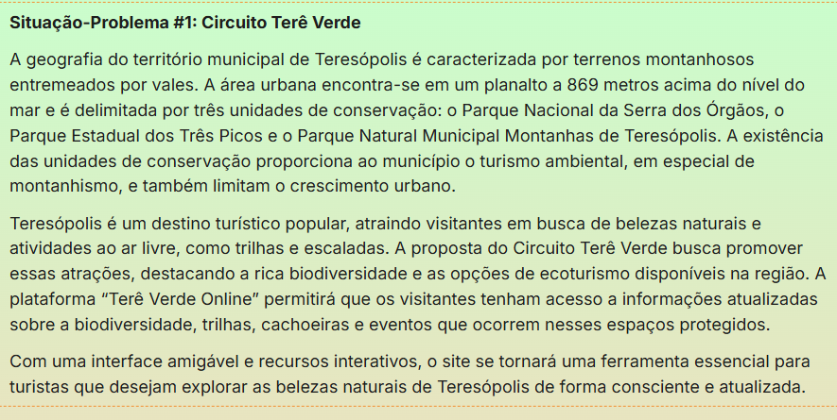
Código | Descrição | Prioridade

RNF03 | O sistema deve se ajustar ao tamanho da tela de celulares e computadores (Usabilidade). | Alto | FALSE | TRUE
RNF04 | O sistema deve responder rapidamente para acomodar um grande número de usuários simultaneamente (Desempenho). | Alto | FALSE | TRUE
 |  |  | FALSE | TRUE
RNF01 | Interface Intuitiva: O design deve ser amigável e focado na facilidade de navegação (UX). | Alta | FALSE | TRUE
RNF02 | Desempenho: As páginas de consulta devem carregar em menos de 2 segundos para garantir fluidez. | Média | FALSE | TRUE
RNF03 | Responsividade: O front-end deve ser adaptável para dispositivos móveis (essencial para turistas em trilhas). | Alta | FALSE | TRUE
RNF04 | Segurança: As credenciais dos administradores devem ser protegidas (uso de HTTPS/Criptografia). | Alta | FALSE | TRUE
RNF05 | Acessibilidade: O site deve seguir boas práticas de contraste e leitura para diferentes perfis de usuários. | Média | FALSE | TRUE
 |  |  | FALSE | TRUE
 |  |  | FALSE | TRUE
RNF06 | O usuário deve conseguir encontrar informações com poucos cliques | ALTA | TRUE | USABILIDADE
RNF07 | A interface deve ser: Amigável, intuitiva e de Fácil navegação | ALTA | TRUE | USABILIDADE
RNF09 | Os atalhos rápidos às páginas/áreas dos sistemas devem estar presentes na barra de navegação | MEDIA | TRUE | USABILIDADE
RNF10 | O sistema deve funcionar em diferentes dispositivos de hardwares (Desktop, Tablets e Mobile) | MEDIA | TRUE | PORTABILIDADE
RNF12 | O sistema deve ser compatível a diferentes navegadores (Chrome, Edge, Firefox e Opera) | ALTA | TRUE | COMPATIBILIDADE
RNF13 | O sistema deve estar disponível para acesso online na maior parte do tempo | ALTA | TRUE | DISPONIBILIDADE
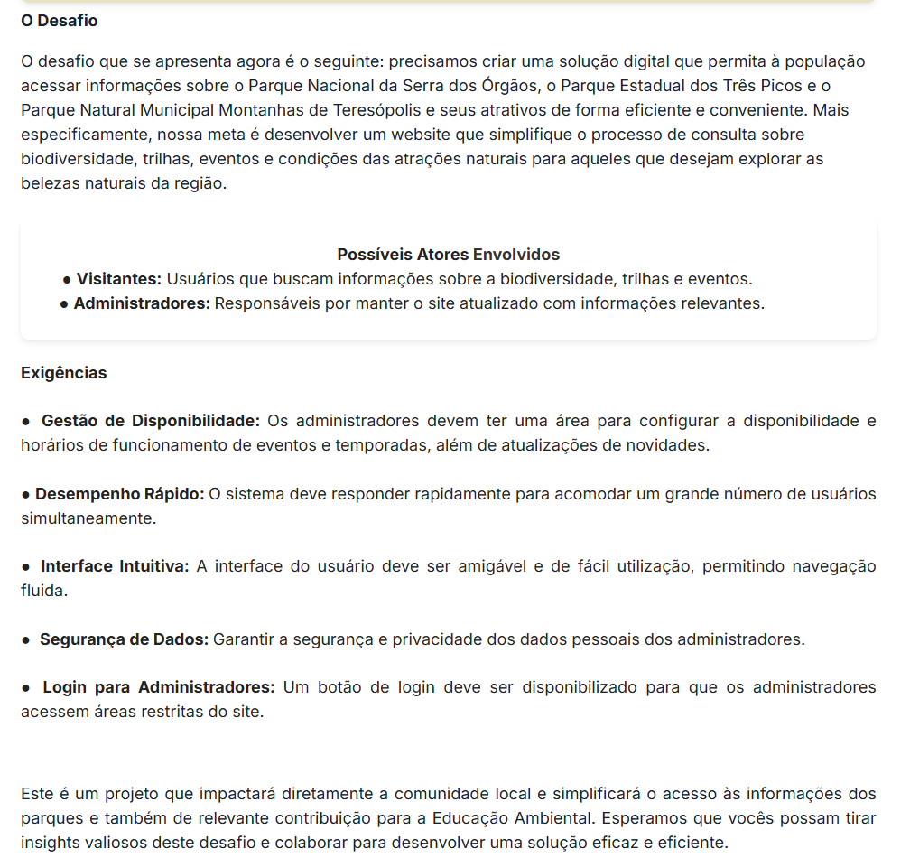
RNF15 | As Imagens devem ter uma descrição alternativa caso não carreguem | ALTA | TRUE | CONFIABILIDADE
RNF16 | As informações exibidas devem estar atualizadas dadas mudanças ocasionais | MEDIA | TRUE | CONFIABILIDADE
RNF17 | O sistema deve ser fácil de atualizar | ALTA | TRUE | ESCALABILIDADE
RNF18 | O sistema deve ser fácil de corrigir | ALTA | TRUE | ESCALABILIDADE
RNF19 | O sistema deve ser fácil de evoluir com novas funcionalidades | ALTA | TRUE | ESCALABILIDADE
 |  |  | FALSE | FALSE
 |  |  | FALSE | FALSE
 |  |  | FALSE | FALSE
 |  |  | FALSE | FALSE
 |  |  | FALSE | FALSE
 |  |  | FALSE | FALSE
 |  |  | FALSE | FALSE
Requisítos funcionais |  |  | FALSE | FALSE
Código | Descrição | Prioridade | FALSE | FALSE
RF01 | O sistema deve apresentar um cabeçalho fixo em todas as interfaces, contendo o logotipo e os botões "Início", "Atividades" e "Login". | Alto | FALSE | TRUE
RF02 | O sistema deve redirecionar o usuário para a página inicial ao clicar sobre o logotipo no cabeçalho. | Médio | FALSE | TRUE
RF03 | O sistema deve listar, na página principal, os parques da região, apresentando para cada um: nome, imagem, descrição resumida, lista de atividades e horários de funcionamento. | Alto | FALSE | TRUE
RF04 | O sistema, na página "Atividades", deve apresentar as trilhas disponíveis separadas por parques, com os seguintes dados: nome, imagem, duração da trilha e dificuldade. | Alto | FALSE | TRUE
RF05 | O sistema, na página "Atividades", deve apresentar as cachoeiras e lagos da região. | Alto | FALSE | TRUE
RF06 | O sistema, na página "Atividades", deve apresentar os locais para escalada separados por parques, com os seguintes dados: nome, imagem, tempo de escalada e dificuldade. | Alto | FALSE | TRUE
RF07 | O sistema, na página "Atividades", deve oferecer informações sobre o camping. | Alto | FALSE | TRUE
RF08 | O sistema, na página "Atividades", deve oferecer informações sobre os eventos nos parques. | Alto | FALSE | TRUE
RF09 | O sistema, na página "Login", deve oferecer os campos de usuário e senha e um botão de acesso. | Alto | FALSE | TRUE
RF10 | O usuário administrador tem acesso para lançar novos eventos com os seguintes campos: nome, data, horário do evento e uma descrição. | Alto | FALSE | TRUE
RF11 | O usuário administrador tem acesso para atualizar eventos e excluir. | Alto | FALSE | TRUE
RF12 | O sistema deve listar os três parques principais (Parnaso, Três Picos e Montanhas) na página inicial. | Alta | FALSE | TRUE
RF13 | O sistema deve permitir a visualização de detalhes de cada parque (história, localização e biodiversidade). | Alta | FALSE | TRUE
RF14 | O sistema deve exibir uma lista de trilhas e atrativos para cada parque. | Média | FALSE | TRUE
RF15 | O sistema deve disponibilizar um calendário ou lista de eventos ambientais e temporadas. | Média | FALSE | TRUE
RF16 | O sistema deve permitir que o administrador altere o status de disponibilidade (Aberto/Fechado) de trilhas e eventos. | Alta | FALSE | TRUE
RF17 | O sistema deve exibir um aviso em destaque caso uma atração esteja fechada por condições climáticas. | Alta | FALSE | TRUE
RF18 | O sistema deve permitir navegação entre diferentes seções (trilhas, eventos, parques, etc.) | ALTA | FALSE | TRUE
RF19 | O sistema deve exibir sua proposta de valor ao receber um visitante (Pagina principal) | MEDIA | FALSE | TRUE
RF20 | Cada parque deverá ter a informação se a entrada é livre ou paga, se for paga deverá ter o valor e forma de pagamento. | MEDIA | FALSE | TRUE
RF21 | Cada parque deverá ter a informação se tem lotação ou não. | MEDIA | FALSE | TRUE
RF22 | Somente o usuário administrador pode cadastrar e editar novos eventos. | Alto | FALSE | TRUE
RF23 | O sistema, na tela de login, deve apresentar a seguinte mensagem: "Usuário ou senha inválidos" em caso de tentativa de acesso de usuário não cadastrado ou dados incorretos. | Alto | FALSE | TRUE
RF24 | O site deverá garantir a segurança dos dados pessoais do administrador, não mostrando a senha ao digitar

